Rol - Función Rol
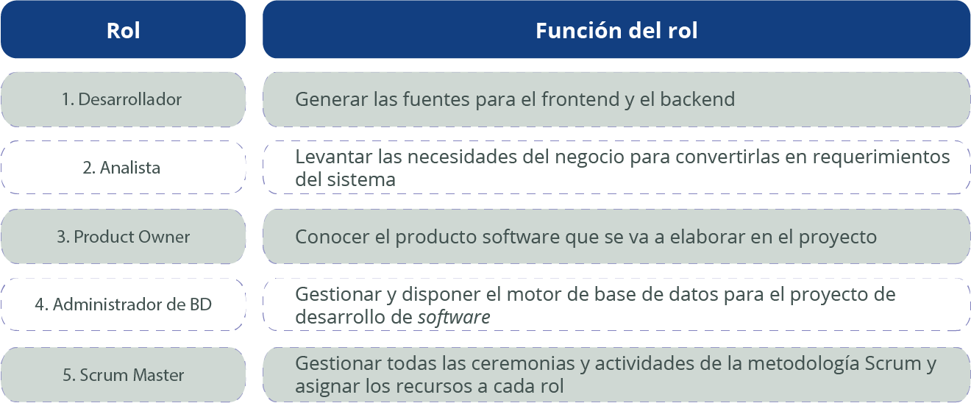
Tabla 1. Roles y funciones de los integrantes del equipo

